상품제안서
[플레이고] A116 폴딩 3in1 고속무선충전패드 (휴대폰/스마트워치/이어폰) | 상품코드: F31193

 |  |  |  |  |  |  | 02-412-0044 | www.easy1.co.kr
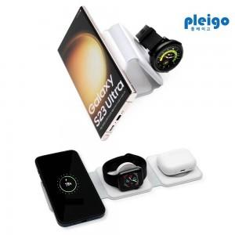

【상세/제작정보】 | &nbsp;갤럭시전용, 애플전용&nbsp; &nbsp; 1박스 입수수량: 40개<br>1박스 택배비: 4000원​

【인쇄/포장옵션】 | 레이저, 풀칼라 / 포장지포장

【공급단가】 | 수량 | 50~ | 100~ | 500~ | 1,000~ | 2,000~
*VAT별도 | 단가 | 13,360원 | 12,910원 | 12,470원 | 12,020원 | 11,580원

【상품 URL】 | http://www.easy1.co.kr/src/goods_detail.php?gdno=31193

